상품제안서
튤립머그 무광 머그컵 8색 270ml | 상품코드: S23159

 |  |  |  |  |  |  | 02-713-8555 | www.synergygift.co.kr
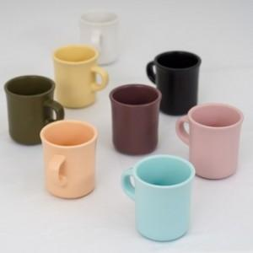

【상세/제작정보】 | <p>양면인쇄 - 700원 추가</p>

【인쇄/포장옵션】 | 풀칼라 / 포장지포장

【공급단가】 | 수량 | 100~ | 300~ | 500~ | 1,000~ | 3,000~
*VAT별도 | 단가 | 4,920원 | 4,740원 | 4,560원 | 4,380원 | 4,270원

【상품 URL】 | https://www.synergygift.co.kr:443/src/goods_detail.php?gdno=23159

